画面レイアウト
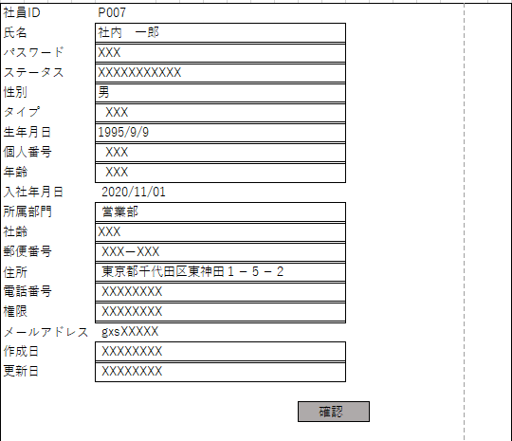
プロジェクト： |  |  | 社内管理システム |  |  |  |  | 年月日： |  | 2021-11-12
機能ID： |  |  | P007 |  | 機能名称： |  | 社員情報変更 | 作成者： |  | フォン
画面： |  |  |  |  |  |  |  | 関連テーブル
 | 社員ID |  |  | P007 |  |  |  |  | 1）社員情報
 | 氏名 |  |  | 社内 一郎 |  |  |  |  | 2）部門情報
 | 新パスワード |  |  | XXX
 | 性別 |  |  | 男
 | 社員タイプ |  |  | XXX
 | 生年月日 |  |  | 1995-09-09
 | 個人番号 |  |  | XXX
 | 年齢 |  |  | XXX
 | 入社年月日 |  |  | 2020/11/01
 | 所属部門 |  |  | 営業部
 | 社齢 |  |  | XXX
 | 郵便番号 |  |  | XXXーXXX
 | 住所： |  |  | 東京都千代田区東神田１－５－２
 | 電話番号 |  |  | XXXXXXXX
 | メールアドレス |  |  | gxsXXXXX
 | 前回更新日 |  |  | XXXXXXXX

 |  |  |  |  |  | 更新

 |  | 機能
 |  | １）社員の基本情報を変更できます。
 |  | 2）管理者以外、社員IDとメールアドレスを変更できない。

